作成補助
記載例：印刷範囲外のパターン２で作成
当シートと別表４の色付きセルへ入力してください。
別表１、別表３、３計画目標値の詳細、４計画目標値算定の根拠、５資金計画の詳細が
自動的に作成されます。
...
パターン・年数は、印刷範囲外参照→
...
※1 表の年数について
経営革新計画における期間の考え方は、
計画期間～開始月：申請日以降の月、期間：年単位で３～５年
となっており、表の年数は次の２パターンが出てきます。
パターン１ 計画期間と会計年度が一致する場合～期間の年数をそのまま入力
（例）申請日R4/1/5、決算期3月、計画期間R4/4～R7/3 、期間3年の場合
→ 年数に3を入力、表は３年後まで作成
指標計算は3年後数字、伸び率の判定は3年後基準を使用
パターン２ 計画期間と会計年度がずれる場合～期間の年数＋１年を入力
（例）申請日R4/10/5、決算期6月、計画期間R4/11～R7/10、期間3年の場合
→ 年数に(3+1=)４を入力、表は４年後まで作成
R7決算時点(R7/6)では計画が終了していなくR8/6決算値を指標計算に使用するため
指標計算は4年後数字、伸び率判定は3年後基準を使用
 |  |  |  |  |  |  |  | （単位：千円）
直近期末 | １年後 | ２年後 | ３年後 | ４年後 | ５年後 | ６年後 | 指数 | 左計画数字の作成方法記載
(R3年6月期) | (R4年6月期) | (R5年6月期) | (R6年6月期) | (R7年6月期) | ( 年 月期） | ( 年 月期）
2,412,047 | 2,500,000 | 2,526,100 | 2,571,340 | 2,650,510 | 0 | 0 | 109.9
2,412,047 | 2,413,000 | 2,413,000 | 2,413,000 | 2,413,000 |  |  | 100.0 | 既存売上は横置き
－ | 87,000 | 113,100 | 158,340 | 237,510 |  |  | － | 初年度詳細申請書に、以降30%増
1,206,024 | 1,250,000 | 1,263,050 | 1,285,670 | 1,325,255 | 0 | 0 | 109.9
1,206,024 | 1,206,500 | 1,206,500 | 1,206,500 | 1,206,500 |  |  | 100.0 | 実績から売上の50％
 | 43,500 | 56,550 | 79,170 | 118,755 |  |  | － | 同上
 | 0 | 0 | 0 | 0 | 0 | 0 | －
 | 0 | 0 | 0 | 0 |  |  | － | 外注無し
 |  |  |  | 0 |  |  | － | 同上
 |  |  |  | 39,800 | 0 | 0 | 90.5
 |  |  |  | 37,800 |  |  | 85.9 | 既存設備草償却90%
 |  |  |  | 2,000 |  |  | － | 新規設備償却
 |  |  |  | 405,081 | 0 | 0 | 105.5
※2 人件費には役員報酬を含めてください。
 |  |  |  | 386,080 |  |  | 100.6 | 実績の売上比16％
 |  |  |  | 19,001 |  |  | － | 同上
※3 減価償却費には、繰延資産の償却額、損金算入されている リース・レンタル費用も含めて
ください。
 |  |  |  | 222,643 | 0 | 0 | 109.3
 |  |  |  | 202,692 |  |  | 99.5 | 売上実績比8%
 |  |  |  | 19,951 |  |  | － | 同上
 |  |  |  | 1,992,779 | 0 | 0 | 108.4 | －
 |  |  |  | 657,731 | 0 | 0 | 114.5 | －
 |  |  |  | 160,000 | 0 | 0 | 132.3
 |  |  |  | 120,000 |  |  | 99.2 | 社長20百万円+営業部員
 |  |  |  | 40,000 |  |  | － | 専門営業員2名増→4名増
 |  |  |  | 4,200 | 0 | 0 | 85.9
 |  |  |  | 4,200 |  |  | 85.9 | 既存設備草償却10％
 |  |  |  | 0 |  |  | － | 新規事業では対象無し
 |  |  |  | 200,000 | 0 | 0 | 200.0
 |  |  |  | 100,000 |  |  | 100.0 | 定額家賃
 |  |  |  | 100,000 |  |  | － | 新規母屋で操業、定額家賃
 |  |  |  | 212,041 | 0 | 0 | 76.1
 |  |  |  | 193,040 |  |  | 69.3 | 売上実績比11→8%
 |  |  |  | 19,001 |  |  | － | 同上
 |  |  |  | 576,241 | 0 | 0 | 114.2 | －
 |  |  |  | 81,491 | 0 | 0 | 116.3 | －
 |  |  |  | 80,491 |  |  | 116.5
 |  |  |  | 452,065 |  |  | 111.9 | 人件費の80％分
※4 ここの人件費は、上記の売上原価･労務費と販管費･人件費を足したものです。
 |  |  |  | 11.9% | － | － | － | －
 |  |  |  | 565,081 | 0 | 0 | 111.9 | －
 |  |  |  | 44,000 | 0 | 0 | 90.0 | －
※5 普通償却欄と特別償却欄は自動計算されないため、 入力を忘れないようにしてください。
特別償却は、税制優遇制度などによる特別償却を活用する場合に入力してください。
 |  |  |  | 44,000 |  |  | 90.0 | 既存設備草償却+新規設備償却
 |  |  |  | 0 |  |  | －
 |  |  |  |  |  |  |  | －
 |  |  |  | ○ | ○ | ○ | － | －
 |  |  |  | 690,571 | 0 | 0 | 110.7 | －
※6 従業員数は、人件費の算入対象としたすべての人員（役員を含む） を入力してください。
 |  |  |  | 10.7% | － | － | － | －
 |  |  |  | 28.0 |  |  | 140.0 | －
 |  |  |  | 24,663 | 0 | 0 | 79.1 | －
 |  |  |  | -20.9% | － | － | － | －
※7 所要資金額（設備投資額､運転資金）はシート別表４へ入力してください。
こちらへ反映されます。
 |  |  |  | 0 | 0 | 0 | － | －
 |  |  |  | 0 | 0 | 0 | － | －
 |  |  |  | 0 | 0 | 0 | － | －
※8 資金調達額はここへ入力することで、別表３、資金計画に反映されます。
 |  |  |  | 0 | 0 | 0 | － | ↓借入機関名を支店名まで入力
 |  |  |  |  |  |  | － | 日本政策投資銀行中小企業〇〇支店
 |  |  |  |  |  |  | －
 |  |  |  |  |  |  | －
 |  |  |  |  |  |  | －
 |  |  |  |  |  |  |  | ↑その他は補助金名など入力
 |  |  |  | ○ | ○ | ○ |  | －

別表４
...
作成補助シートと当シートの色付きセルへ入力してください。
別表１、別表３、３計画目標値の詳細、４計画目標値算定の根拠、５資金計画の詳細が作成されます。
株式会社○○○○○○
 |  |  |  | （単位：千円）
 | 導入年度 | 単価 | 数量 | 合計金額
 | R4 | 12,000 | 2 | 24,000
 | R4 | 15,000 | 1 | 15,000
当シートは申請書ワードファイル・別表４の代わりに使用可能です。その場合、その旨ワードファイル・別表４に記載してください。
 |  |  |  | 0
 |  | １年後小計 |  | 39,000
 | R5 | 2,000 | 2 | 4,000
 | R5 | 5,000 | 1 | 5,000
 |  |  |  | 0
 |  | ２年後小計 |  | 9,000
 |  |  |  | 0
 |  |  |  | 0
 |  |  |  | 0
 |  | ３年後小計 |  | 0
 |  |  |  | 0
 |  |  |  | 0
 |  |  |  | 0
 |  | ４年後小計 |  | 0
...

別表１
当記載例
パターン２のため
判定は目標伸び率基準の３年後
（別表１）～ここの数字を申請書ワードファイル別表１・指標に転記してください。

 | 経営の向上の程度を示す指標

シート作成補助の年数がパターン１の場合、←の数字を別表１・指標に転記
 | パターン１：計画期間と会計年度が一致する場合
 |  |  |  |  | （単位：千円）
 |  |  | 現状 | 終了時 | 伸び率（％） | 判定欄
１又は２、かつ３が○となることが必要
 | 1 | 付加価値額 | 623,824 | 690,571 | 10.7% | ×
 | 2 | 一人当たりの 付加価値額 | 31,191 | 24,663 | -20.9% | ×
 | 3 | 給与支給総額 | 403,896 | 452,065 | 11.9% | ○

シート作成補助の年数がパターン２の場合、
←の数字を別表１・指標に転記
 | パターン２：計画期間と会計年度がずれる場合
 |  |  |  |  | （単位：千円）
 |  |  | 現状 | 終了時 | 伸び率（％） | 判定欄
１又は２、かつ３が○となることが必要
 | 1 | 付加価値額 | 623,824 | 690,571 | 10.7% | ○
 | 2 | 一人当たりの 付加価値額 | 31,191 | 24,663 | -20.9% | ×
 | 3 | 給与支給総額 | 403,896 | 452,065 | 11.9% | ○
4年後数値
伸び率は3年後基準で判定
 | 目標伸び率
 |  |  | 3年後 | 4年後 | 5年後
 | 1 | 付加価値額 | 9.0%以上 | 12.0%以上 | 15.0%以上
 | 2 | 一人当たりの 付加価値額 | 9.0%以上 | 12.0%以上 | 15.0%以上
 | 3 | 給与支給総額 | 4.5%以上 | 6.0%以上 | 7.5%以上

別表３
当シートは申請書ワードファイル・別表３の代わりに使用可能です。その場合、その旨ワードファイル・別表３に記載してください。
...
 |  |  |  | （単位：千円）
４年後 | ５年後 | ６年後 | ７年後 | ８年後
(R7年6月期) | ( 年 月期） | ( 年 月期） | ( 年 月期） | ( 年 月期）
2,650,510 | 0 | 0
1,992,779 | 0 | 0
657,731 | 0 | 0
576,241 | 0 | 0
81,491 | 0 | 0
80,491 | 0 | 0
452,065 | 0 | 0
565,081 | 0 | 0
0 | 0 | 0
0 | 0 | 0
...
28.0 | 0.0 | 0.0
24,663 | 0 | 0
0 | 0 | 0
0 | 0 | 0
0 | 0 | 0
0 | 0 | 0
0 | 0 | 0
...
短時間労働者、派遣労働者がいる場合
それら費用を算入の上、はいの左側セルで○を選択してください。
短時間労働者、派遣労働者がいない場合
該当なしの左側セルで○を選択してください。
...
リース費用がある場合
減価償却費に算入の上、はいの左側セルで○を選択してください。
リース費用がない場合
減価償却費のみ算入の上、該当なしの左側セルで○を選択してください。
短時間労働者がいる場合
従業員数を就業時間により調整の上、はいの左側セルで○を選択してください。
短時間労働者がいる場合
従業員数をそのまま記載の上、該当なしの左側セルで○を選択してください。
 | ○ | はい |  | 該当なし
 |  | はい | ○ | 該当なし
 | ○ | はい |  | 該当なし

３目標値
...
当シートは申請書ワードファイル・３計画目標値の詳細の代わりに使用可能です。その場合、その旨ワードファイル・３計画目標値の詳細に記載してください。
 |  |  | （単位：千円）
 |  | 直近期末 | 目標最終期 | 指数
 |  | (R3年6月期) | (R7年6月期)
 | 既存事業 | 2,412,047 | 2,413,000 | 100.0
 | 新規事業 | － | 237,510 | －
 |  | 2,412,047 | 2,650,510 | 109.9
商品・材料費 | 既存事業 | 1,206,024 | 1,206,500 | 100.0
 | 新規事業 | － | 118,755 | －
外注費 | 既存事業 | 0 | 0 | －
 | 新規事業 | － | 0 | －
減価償却費(J) | 既存事業 | 43,996 | 37,800 | 85.9
 | 新規事業 | － | 2,000 | －
労務費（G） | 既存事業 | 383,896 | 386,080 | 100.6
 | 新規事業 | － | 19,001 | －
その他の経費 | 既存事業 | 203,691 | 202,692 | 99.5
 | 新規事業 | － | 19,951 | －
...

5資金計画
当シートは申請書のワードファイル・５資金計画の詳細の代わりに使用可能です。その場合、その旨ワードファイル・５資金計画の詳細に記載してください。
 |  |  |  | （単位：千円）
6年後 | 7年後 | 8年後 | 計 | 備考
0 |  |  | 68,000
0 |  |  | 48,000
0 |  |  | 20,000
道の制度融資の欄は削除しております。
必要な場合は新たに行を挿入してください。
0 |  |  | 68,000 | 日本政策投資銀行中小企業〇〇支店
0 |  |  | 0
0 |  |  | 0
0 |  |  | 0
0 |  |  | 68,000
...

個人事業主の計算方法
...
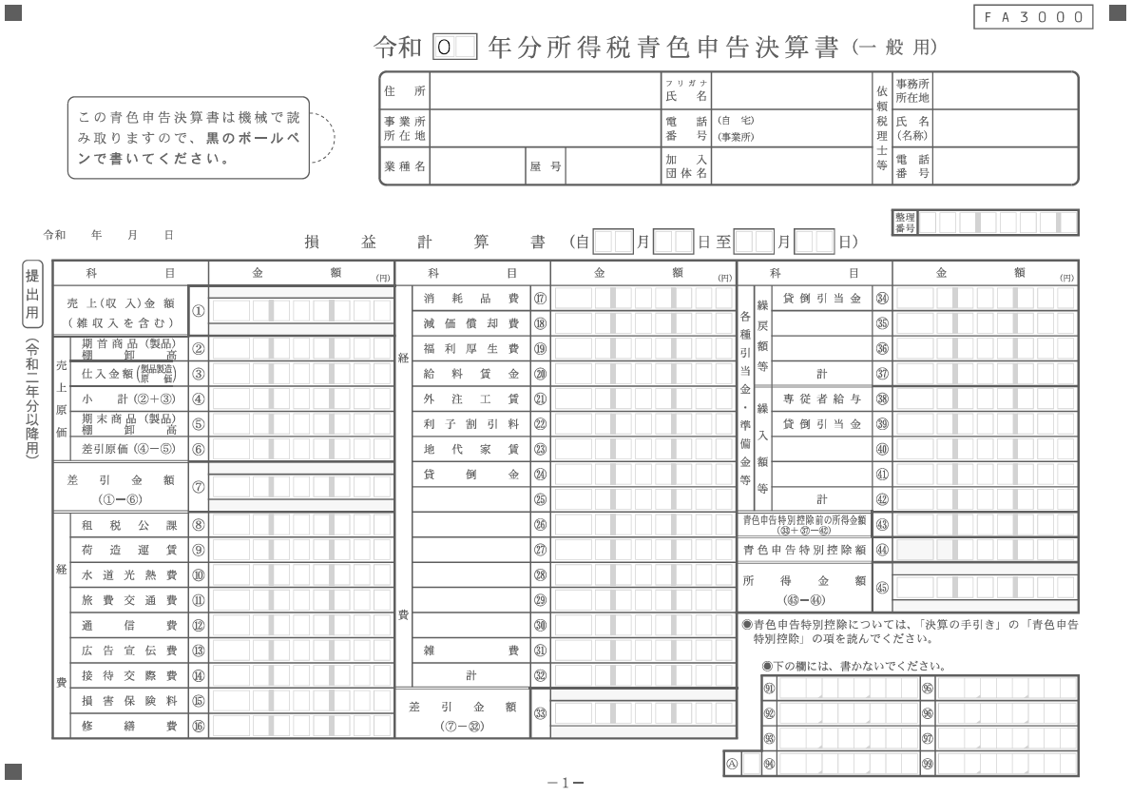
...
青色申告決算書の①売上(収入)金額
...
青色申告決算書の⑥差引金額
...
①売上高－②売上原価
（青色申告決算書の⑦差引金額）
...
青色申告決算書の
㉜経費計－㉒利子割引料－㊲繰戻額等計＋㊷繰入額等計
...
③売上総利益－④販売費及び一般管理費
...
⑤営業利益－青色申告決算書の㉒利子割引料
...
青色申告決算書の
⑳給与賃金＋㊳専従者給与＋㊸青色申告特別控除前の所得額
...
青色申告決算書の
⑳給与賃金＋㊳専従者給与＋⑲福利厚生費＋○法定福利費
...
青色申告決算書の
⑱減価償却費＋○リース料＋○繰延償却資産

